상품제안서
뱀부얀 스포츠 쿨타올 100x30cm | 상품코드: S19612

 |  |  |  |  |  |  | 02-713-8555 | www.synergygift.co.kr
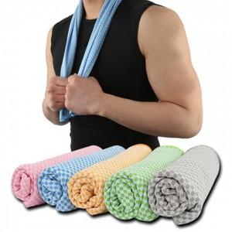 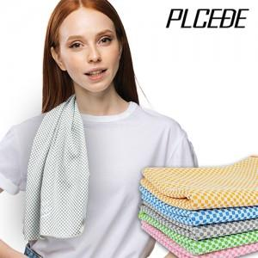

【상세/제작정보】 | <p><span style="font-size: 14pt;">※ 포장지포장 별도 문의 바랍니다.</span></p><p><span style="font-size: 14pt;">※ 개별 종이케이스 포장 작업시 운임비 추가 발생 됩니다.</span></p><p><span style="font-size: 14pt;">※ 인쇄 진행시 OPP포장 제거 후 벌크 출고 됩니다. / 재포장 작업 문의 바랍니다.</span></p><p>&nbsp;</p><p><span style="font-size: 14pt;">※ 기본수량 미만 발주 진행시 별도 문의 바랍니다.</span></p><p><span style="font-size: 14pt;">※ 운임비 별도 발생 됩니다.</span></p>

【인쇄/포장옵션】 | 실크, 자수, 풀칼라 / 개별지퍼백

【공급단가】 | 수량 | 150~ | 300~ | 1,000~ | 3,000~ | 10,000~
*VAT별도 | 단가 | 2,990원 | 2,860원 | 2,720원 | 2,670원 | 2,580원

【상품 URL】 | https://www.synergygift.co.kr:443/src/goods_detail.php?gdno=19444

